美国杜派零食
美国Dualpetnatruals 杜派--鹿角及低温烘焙真骨系列
源自美国密歇根州广阔的原野，我们采集麋鹿、驼鹿每年自然脱落的角制成具有诱惑力的磨牙产品！ --所有杜派Dualpetnaturals鹿角是自然脱落，所以确保没有动物因此而受到伤害； --我们只需采集、清理、切割、打磨边角、包装，不添加增味剂，杜派Dualpetnaturals鹿角本身的香味足够对您的宠物带来很大的诱惑；
产品编码 | 品名 | 图片 | 规格 | 单位 | 批发价 | 建议零售价 | 订货数 | 小计 | 卖点
DPLJ-01 | 密歇根鹿角35～69克 | 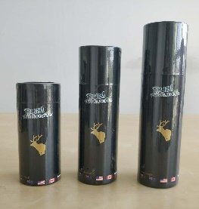 | 35～69克 小码 | 只 | 40 | 65 |  | 0 | 适合小型犬
DPLJ-02 | 密歇根鹿角70～99克 |  | 70～99克 中码 | 只 | 88 | 128 |  | 0 | 适合中型犬
DPLJ-03 | 密歇根鹿角100～130克 |  | 100～130克 大码 | 只 | 98 | 148 |  | 0 | 适合中\大型犬
R760001 | 牛膝盖骨 (整只） | 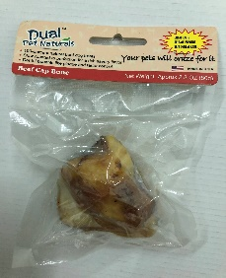 | 70~100克左右 | 只 | 10 | 15 |  | 0 | 补钙、消磨时间的圣品，同时起到磨牙、防止产生牙菌斑的作用
合计 |  |  |  |  |  |  |  | 0

